Лист1
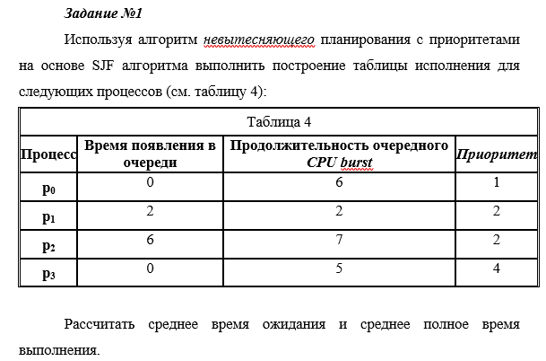

Время
 | 1 | 2 | 3 | 4 | 5 | 6 | 7 | 8 | 9 | 10 | 11 | 12 | 13 | 14 | 15 | 16 | 17 | 18 | 19 | 20 |  |  |  |  | Исполн | Готов | Всего
p0 | И | И | И | И | И | И |  |  |  |  |  |  |  |  |  |  |  |  |  |  |  |  |  |  | 6 | 0 | 6
p1 |  |  | Г | Г | Г | Г | И | И |  |  |  |  |  |  |  |  |  |  |  |  |  |  |  |  | 2 | 4 | 6
p2 |  |  |  |  |  |  | Г | Г | И | И | И | И | И | И | И |  |  |  |  |  |  |  |  |  | 7 | 2 | 9
p3 | Г | Г | Г | Г | Г | Г | Г | Г | Г | Г | Г | Г | Г | Г | Г | И | И | И | И | И |  |  |  |  | 5 | 15 | 20
 |  |  |  |  |  |  |  |  |  |  |  |  |  |  |  |  |  |  |  |  |  |  |  |  |  | 21 | 41
 |  |  |  |  |  |  |  |  |  |  |  |  |  |  |  |  |  |  |  |  |  |  |  |  |  | 5.25 | 10.25

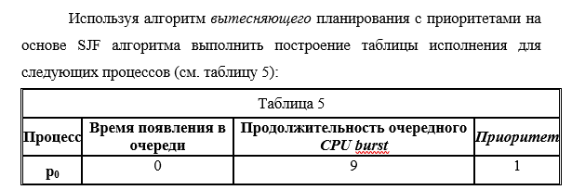

Время
 | 1 | 2 | 3 | 4 | 5 | 6 | 7 | 8 | 9 | 10 | 11 | 12 | 13 | 14 | 15 | 16 | 17 | 18 | 19 | 20 | 21 | 22 | 23 | 24 | Исполн | Готов | Всего
p0 | Г | Г | Г | Г | Г | И | И | И | И | И | И | И | И | И |  |  |  |  |  |  |  |  |  |  | 9 | 5 | 14
p1 |  |  |  | Г | Г | Г | Г | Г | Г | Г | Г | Г | Г | Г | И | И |  |  |  |  |  |  |  |  | 2 | 11 | 13
p2 |  |  |  |  |  | Г | Г | Г | Г | Г | Г | Г | Г | Г | Г | Г | И | И | И | И | И | И | И | И | 8 | 11 | 19
p3 | И | И | И | И | И |  |  |  |  |  |  |  |  |  |  |  |  |  |  |  |  |  |  |  | 5 | 0 | 5
 |  |  |  |  |  |  |  |  |  |  |  |  |  |  |  |  |  |  |  |  |  |  |  |  |  | 27 | 51
 |  |  |  |  |  |  |  |  |  |  |  |  |  |  |  |  |  |  |  |  |  |  |  |  |  | 6.75 | 12.75

